12주차 1~2교시
장외파생상품 개요

* 장내파생상품(excahnge-traded derivatives)
# 조직화된 장소(거래소)에서 거래

* 장외파생상품(OTC derivatives)
# 거래 당사자들 간에 자유로이 거래되는 OTC(Over-The-Counter) derivatives

# 장소의 제약이 없고 거래에 관한 강제적인 규정이 없으며 당사자 간의 필요에 의해 언제든지 계약내용의 변경이 가능, 거래자들의 다양한 욕구를 충족시킬 수 있음

구분 | 장내파생상품 | 장외파생상품
종류 | 선물, 옵션 | 선도, 옵션, 스왑
거래방식 | 거래피트에서의 공개경매 혹은 전자경매에 의한거래 | 사적이고 개별적인 흥적에의해 거래
표준화 | 거래내용이 표준화됨 | 공통적인 요소는 있으나 표준화된 내용은 없음
가격의 투명성과 거래 | 가격형성이 투명하고 실시간 공개 | 가격형성이 비교적 불투명
거래상대방 | 거래상대방을 서로 모름 | 거래상대방을 반드시 알아햐 함
거래시간과 규정 | 거래소가 거래시간과 거래방식에 대해 규정 | 유동성은 떨어지나 24시간 거래가능
포지션 청산 | 반대거래로 포지션이 쉽게 청산될 수 있음 | 포지션을 청산할 수 있으나 비용이 많이 들게됨
거래의 보증 | 모든 거래가 거래소에의해 보증됨 | 보증해 주는 기관이 없어 거래당 사자간의 신용도에 의존함
정산 및 가치평가 | 가격변동에 따른 손익정산을 매일 수행. 증거금 및 일일정산 제도 | 거래 초기 및 만기에 대금 지급. 기간 내정기적인 가치평가

장외 파생상품과 금융공학

* 현금흐름과 관련된 계약

* 금융공학
# 금융수단의 결합과 ㅂㄴ해 혹은 변형
# 비표준적인 현금흐름을 갖는 금융상품을 만들어내는 과정
# Building Block
-> 선도, 스왑, 옵션
# A =B +C
# 좌번의 가치 = 우변의 가치
-> 가격결정의 기초
-> 차익거래 발생
# C - P = F
-> P =C -F
-> 풋옵션 복제 = 콜매수 + 선물매도

* 리스트 관리수단
# 세가지 리스크 관리방법
# 1) 리스크 감수
# 2) 리스크 제거
-> 분산투자 효과
# 3) 리스크 전가
-> 헤징(Headging)
-> 장외파생상품의 이용
-> 정확한 위험요인, 투자기간과 헤지규모 정할 수 있음

* 투자수단
# 리스크 전가를 받는 사람들
# 주식 직접 매입효과 = (주식에 대한 수익 수취 + 자금조달금리 지급) 스왑계약

* 자금 조달수단
# 다양한 조건의 상품

* 고객의 요구에 맞는 금융상품의 제공
# 증권 : 주식관련 파생상품
# 은행 : 금리 및 외환관련 파생상품

장외 파생상품의 거래리스크

* BIS에서 정한 장회파생상품 관련 위험

* 시장위험(market risk)
# 금리, 주가, 환율 등 기초자산 가격의 불리한 변화로 인하여 초래
# 가격변동성 자체를 칭하기도 함

* 신용위험(credit risk)
# 결제이전의 의미

* 결제위험(settlement risk)
# 결제 당일 또는 과정에서 발생하는 신용위험

* 유동성위험(liquidity risk)
# 시장유동성 위험, 자금조달유동성 위험

* 운영위험(operational risk)

* 법률위험(lega risk)

경로의존형 옵션(path dependent option)

* 평균옵션(average option) or 아시안옵션(Asian option)

# 일정기간 동안의 기초자산의 평균가격이 옵션의 수익구조를 결정하는 특징

Max[Savg - X, 0] or Max[ST - Savg, 0]

* 장애 옵션(barrier option)
# 일정한 가격을 가정하여 옵션계약기간 동안 기초자산가격이 이 가격에 도달한 적이 있을 경우에는 옵션이 소멸되거나 혹은 비로소 옵션이 발효되는 옵션

# 지정되는 일정한 가격 : 촉발가격(trigger price)
# 옵션이 소멸 : knock-out option
# 옵션이 발효 : knock-in option
# 표준옵션 = knock-out + knock-in

* 룩백옵션(lookback option)
# 옵션계약기간 동안 가장 유리한 기초자산가격을 행사가격으로 사용하는 옵션
-> 콜옵션 : Max[St -Slow, 0]
-> 풋옵션 : Max[Shigh -St, 0]
-> 룩백옵션 >= 미국식옵션

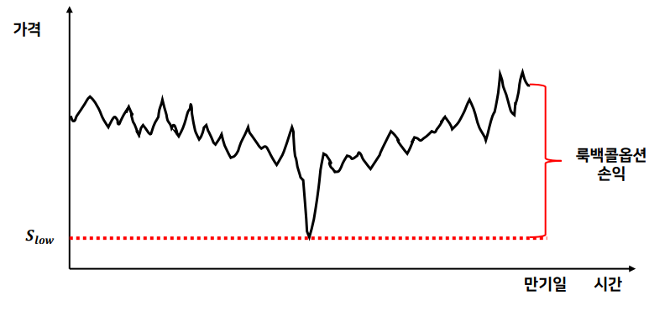

* 래더옵션(ladder option)
# 룩백옵션과 유사하나 미리 정하여 둔 가격을 기준으로 해서 옵션의 가치가 결정
-> 콜옵션 : Max[ST -Min(L1,L2,…,Ln), 0]
-> 풋옵션: Max[Max(L1, L2, …, Ln) -ST, 0]

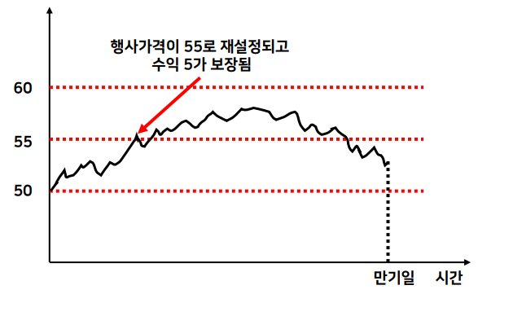

* 클리켓옵션(cliquet option or rachet option)

# 초기에 행사가격을 정하여 두지만 일정한 시점이 되면 그 시점의 시장가격이 새로운 행사 가격이 되도록 하는 옵션

# 행사가격이 재 확정될 때마다 그 시점에서의 옵션의 내재가치가 실현된 것으로 하여 차액지급이 보장

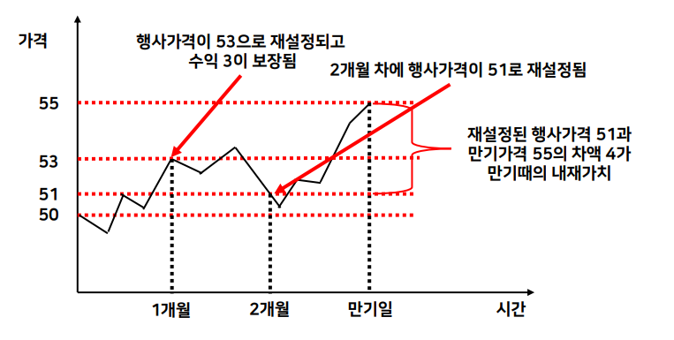

* 샤우트옵션(shout option)

# 옵션의 보유자가 기초자산가격의 움직임을 관찰하다가 가장 유리한 가격에 도달했을 때 그 가격을 새로운 행사가격이라고 선언함으로써 행사가격이 결정

# 차액의 지급을 보증

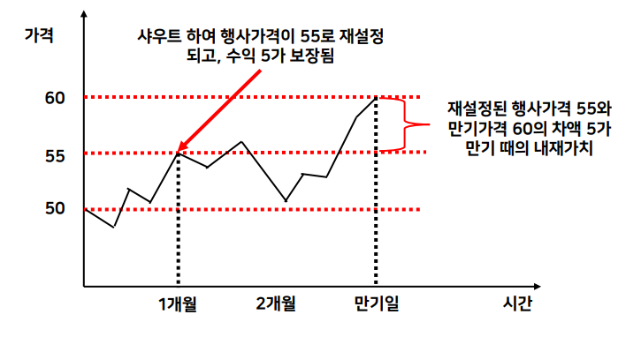

첨점수익구조형 옵션(뾰족한 구조를 갖는 옵션)

* 후불옵션(pay later option)
# 옵션매수자는 조건에 따라 프리미엄을 지급하기도 하고 지급하지 않기도 함
# 즉 옵션이 내가격으로 끝났을 때에만 프리미엄을 지불
# ST > X 이면 ST - X - premium
# ST <= X 이면 0

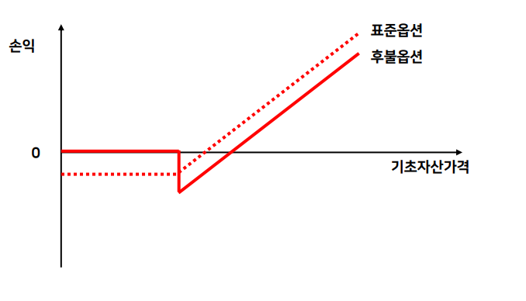

* 디지털옵션(difital or binary option)
# 옵션이 만기일에 내가격 상태이면 사전에 약정한 금액이 지급되고 그렇지 않으면 0

# 내가격 상태냐 아니냐 만의 의미가 있음

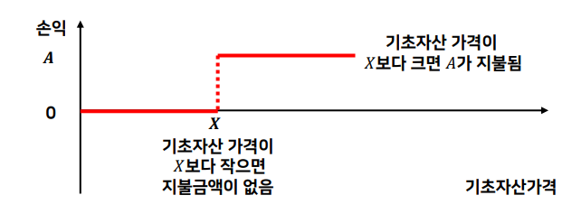

* 디지털 배리어 옵션(digital barrier option)
# 한번이라도 내가격상태였으면 약정한 금액을 지급
# 즉시 지급 or 만기에 지급

시간의존형 옵션

* 버뮤다 옵션(bermudan option)
# 유럽식과 미국식의 중간형태로 미리 정한 특정 일자들 중에서 한번 행사 가능
# 신주인수권부 전환 사채(convertible bond)
-> 주식전환권이 일정한 기일 이후부터 일정 기일까지만 행사하도록 제한

* 선택옵션(chooser option)
# 매입자는 만기일 이전에 미래의 특정시점에서 이 옵션이 풋인지 콜인지 여부를 선택할 수 있는 권리를 가짐
# 스트래들과 비슷함, 그러나 비용면에서 유리

* 행사가격 결정유예옵션
# 매입자는 특정시점에서 당일의 기초자산가격과 같도록 행사가격이 설정된 또 다른 옵션을 취득하는 권리를 갖게됨

# 만기에 등가격옵션을 받게됨

다중변수의존형 옵션

* 상관리스크(corralation risk)를 포함하는 상품
* 레인보우옵션(rainbow option)
# 둘 또는 그 이상의 자산 중 실적이 가장 좋은 것의 손익구조에 따라 가치가 결정
Max[Max[ST1, ST2, …. , STn ] - X, 0]
Max[X - Min[ST1, ST2, …. , STn ] , 0]

* 포트폴리오 옵션
# 각 자산의 수량을 가중치
Max[∑Ni Si^T - X , 0]

* 다중행사가격옵션
# 여러 개의 행사가격
Max[ST1 - X1, ST2 - X2, …. , STn - Xn , 0]

* 피라미드 옵션
# 각 자산의 가치와 해당 행사가격 간의 차이의 절대값을 합하여 기초자산의 가치가 결정
Max[|ST1 - X1| + |ST2 - X2| + …. + |STn - Xn| - X] , 0]

* 마돈나 옵션
Max[SQRT[(ST1 - X1)^2 + (ST2 - X2)^2 + …. + (STn - Xn)^2] - X ] , 0]

* 스프레드 옵션
# 두 기초자산가격 차이에 의해서 결정
Max[(ST1 - ST2) - X , 0]

* 바스켓 옵션
# 통화옵션에 주로 사용
# 바스켓의 변동성이 작아지므로 개별옵션 프리미엄의 합보다 프리미엄이 저렴

Max[∑ wi SiT - X , 0]

* 퀀토옵션
# 하나의 기초자산 가격에 의해서 결정되지만 위험에 노출된 정도나 크기는 다른자산의 가격에 의해서 결정
# 예 : 수익 지불이 달러로 이루어지는 Nikkei 225 지수에 대한 옵션
# 달러/엔 환율 걱정 없이 Nikkei 225 지수의 상승잠재력에 대해서만 포지션을 취할 수 있음

* 중첩옵션(compound option, 옵션에 대한 옵션 option on option)
# 옵션의 기초자산이 옵션
# Call on call, call on put, put on call, put on put
# 일반적인 옵션보다 저렴함

* 레버리지형 옵션(leverage option)
# 승수형
-> Max[ c × ST - X , 0] , Max[ST^2 - X , 0]
# 인버스플로터
-> 수익구조가 가격변화와 역으로 결정
-> 예 inverse FRN

12주차 3교시
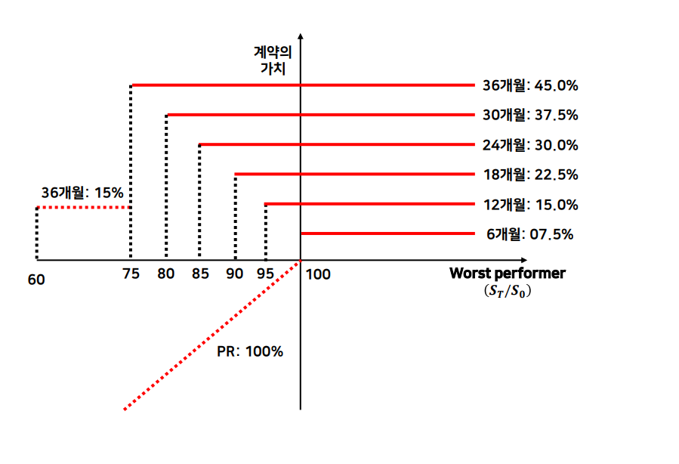
구조화 상품

* 구조화 상품(structured product)의 정의
# 주식(또는 주가지수), 채권, 금리, 통화, 원자재(commodity), 신용등의 기초자산(underlying asset) 들에 기반을 두고 선도, 선물, 스왑, 옵션 등의 각종 파생상품이 결합되어 만들어진 새로운 형태의 금융상품

# 새로운 위험 -손익구조(risk-return structure) 를 합성하는데 있어서 가장 간단한 방법은 두 개 혹은 그 이상의 기초상품을 합성하여 필요에 맞는 상품을 만들어 내거나 기존의 파생상품의 구성요소를 변형

* 기초 파생상품(plain canilla products) 의 합성

* 주가연계 구조화상품(equity linked products)

스왑과 스왑의 결합

* 선도스왑(forward start swap , deferred start swap)

* 거래자가 1기부터 4기까지는 이러한 스왑이 필요없어 5기부터 발효되기를 원함
# 장기스왑(매입) + 단기스왑(매도) = 선도스왑

* A사가 5개월 후에 FRN을 발행하고자 하는데, 금리를 오늘의 고정 금리로 묶어두고자 함. |  |  |  | (FRN = 변동금리부 사채 (floating rate note)

* 기대되는 채무와 같은 내용의 명목원금과 만기를 가진 5개월 선도스왑

* 5개월 후 스왑에 대한 지불이 시작, 선도스왑을 체결할 때 정한 고정 금리를 지불, LIBOR 금리를 수취

* A사는 FRN 발행에 대한 변동금리 리스크를 hedge 가능

선도와 옵션의 결합

* 관리자로 하여금 장래의 불이익을 헤지하면서도 시장이 유리하게 움직일 경우의 수익기회에도 참여가능

* 선도와 옵션의 결합은 옵션의 내용에 따라 파기선도(break forward), 범위선도(range forward), 참여선도(participating forward) 등

* 파기선도(break forward) 예제
# 영국 파운드화에 대한 표준적인 선도거래에서 계약된 환율이 $1.50인 상황
# 보통의 선도계약에서 환율이 $1.50이상 오르면 선도계약에서 이익이나고 $1.5 이하로 내려가면 선도계약에서 손해
# 환율이 %1.50 이하로 내려갈 경우 선도계약의 매입자가 계약을 파기 할 수 있는 권한(옵션)을 가지게 하는 대신에, 그 대가로 선도계약에서의 이익이 날 수 있는 환율을 $1.55로 올렸다고 가정

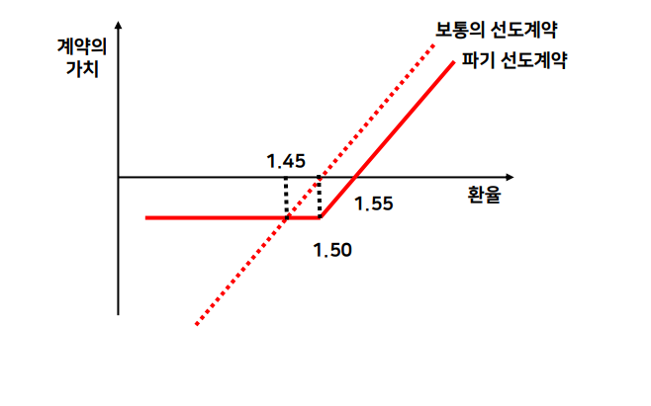

* 범위선도(range forward) 예제
# 파기선도거래에서 선도거래 매수자가 환율하락시 선도계약을 파기할 수 있는 옵션을 가지게 됨에 따라 선도계약 매수자는 프리미엄을 지불하게 되는데, 이러한 비용을 선도거래 매도자 에게도 환율상승시 선도거래를 파기할 수 있는 옵션을 부여함으로써 커버할 수 있도록한것

# 양 당사자 모두 추가적인 부담 없이 환율변동에 따른 위험을 회피할 수 있을 뿐 아니라 환율변동으로 선도거래에서 발생하는 수익과 위험을 일정한 범위로 제한

# 표준적인 선도거래가 $ 1.50 의 환율로 계약되어 있고, 환율이 $1.43 이하로 내려가면 선도매수자가 선도거래를 파기할 수 있는 권한을 가지며, 환율이 $1.56에 도달하면 선도 매도자가 선도거래를 파기

# 행사가격 $1.56 인 콜옵션 프리미엄은 행사가격 $1.43 인 콜옵션 프리미엄과 동일

# 이처럼 범위선도에서는 옵션매수비용이 다른 옵션을 매도한 것으로부터 부분적으로 또는 전액 보전

# 이렇게 옵션 매입과 매도를 동시에 거래하여 프리미엄을 제로(0)로 만든 옵션거래를 무비용옵션(zero - cost option)

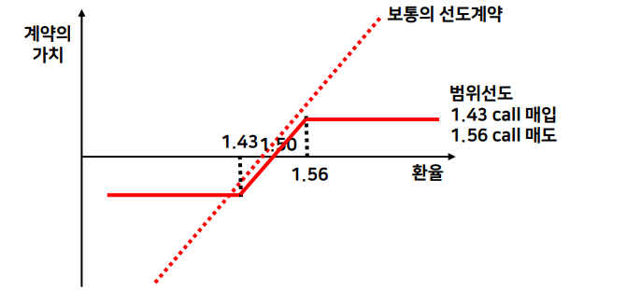

옵션과 스왑의 결합

* callable, puttable, extendible 스왑과 스왑션(swaption)

* 스왑션은 스왑과 스왑이 결합된 형태인 선도스왑과는 다름

* 선도스왑 거래자는 미래의 특정일에 스왑계약을 체결할 권리뿐 아니라 의무도 있는데 반해(즉, 확정적인 계약임), 스왑션 보유자는 미래의 특정일에 스왑을 체결할 수 있는 권리만 가지고 있음

* 따라서 선도스왑거래자는 당연히 프리미엄을 주고 받을 필요가 없음

옵션과 옵션의 결합

* 동일한 대상에 대한 옵션 중 콜과 풋을 적적한 비율로 합성하면 평범한 옵션에서 얻을 수 없는 독특한 형태의 손익구조를 다양하게 만들어낼 수 있음

* 동일 기초자산에 행사가격만 다른 옵션의 결합(수직스프레드), 만기월만 다른 옵션들간의 결합(수평스프레드), 만기월과 행사가격이 다른 옵션간의 결합(대각스프레드) 이 가장기본적인 형태

* 동일한 행사가격을 가진 풋옵션과 콜옵션을 동시에 사거나 파는 스트래들(straddle) 이나 외가격 풋옵션과 외가격 콜옵션을 동시에 사거나 파는 스트랭글(strangle)은 변동성의 변화에 따라 손익이 결정되는 대표적인 변동성 거래전략

* 서로 같은 간격의 행사가격을 가진 세종류의 옵션을 동시에 사고 팔되, 손실의 폭을 일정한 한도로 제한할 수 잇는 버터플라이도 있다. 한편, 콜(혹은 풋)옵션을 매수 혹은 매도하고 그 2배수의 콜(혹은 풋)옵션을 매도 혹은 매수하는 비율 스프레드 및 백스프레드

주식연계 구조화 상품개요

* 2002년 7월부터 국내 증권회사(투자매매 중개업자)에 주식, 채권 등 기초자산의 가격변동에 연계하여 그 가치가 결정되는 상품으로서 거래소 이외에 거래되는 상품에 대한 업무

* 증권회사의 고유한 업무영역이자 강점분야인 주식(혹은 주가지수)을 이용한 구조화 상품이 증권회사를 통해 많이 개발되었으며, 이후 주식 시장의 강세에 힘입어 급격한 성장

* 거래형태에 따른 분류
# 주식연계 예금(ELD : Equity Linked Deposit)
# 주식연계 채권(ELS/ELN : Equity Linked Securities / Note)
# 주식연계 파생상품펀드(ELF : Equity Linked Derivatives Fund)

구분 | 주가연계예금(ELD) | 주가연계증권(ELS) | 주가연계펀드(ELF)
형태 | 예금 | 채권/증권 | 펀드
원금보장 | 원금보장 | 상품구조에 따라 보장 또는 비보장 | 상품구조에 따라 보장 또는 비보장
원금보장주체 | 은행/예금보험공사 | 증권발행자 | 펀드자산

* KOSPI 200지수연계 ELD의 구조
# 현재 1년 만기 정기예금 금리가 5%

# 만약 5%의 정기예금 대신 1년 후의 KOSPI200 지수 상승률을 지급한다고 하면 매력적인 투자대안

# 은행의 입장에서는 고객으로부터 받은 예금 100% 중, 95.24% 는 만기 원금보장을 위해 자금시장에서 운용하고 [ 100% = 95.24% x (1+5%)], 일부인 4.76%(100% - 95.24%) 를 이용하여 KOSPI200 지수에 대한 콜옵션(만기: 1년, 행사가격: 100%)을 매입

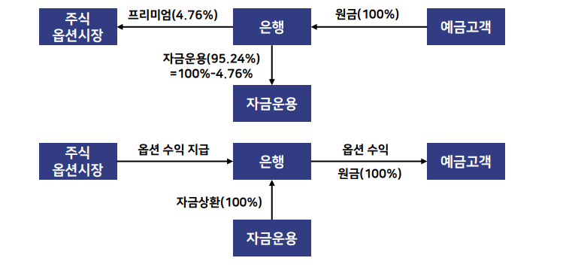

* KOSPI200 지수연계 ELD의 구조
# 만기에 KOSPI200 지수가 20% 상승했다면 고객에게 원금과 20%의 수익률을 지급할 수 있다. 예상과 달리 KOSPI200 지수가 하락했다면, 콜옵션의 payoff는 0dl 되고 고객에게 원금만 상환

# KOSPI200 지수에 대한 콜옵션 비용(즉, 프리미엄)이 1년 정기예금 금리의 현재가치 인 4.76%보다 크다면, 원금(100%)에 해당하는 콜옵션을 매입할 수 없고, 일정부분만을 매입

# KOSPI200 콜옵션의 가격이 7.93%라면, 원금의 60%(=7.93% / 4,76%) 에 해당하는 콜옵션을 매입

# 원금에 대한 옵션의 참여비율을 참여율(PR : Participation Ratio)

* 원금비보장형 ELS구조
# ELD의 경우에는 은행이 정기예금 금리의 할인된 현재가치만을 옵션프리미엄으로 이용해 옵션을 매입(매도는 불가능)만 할 수 있지만, 증권회사는 ELS발행조건에 따라 원금 전체를 장회파생상품에 투자가능

# 증권회사는 ELS발행 자금의 일부를 유동성 조절용으로 채권시장에 운용

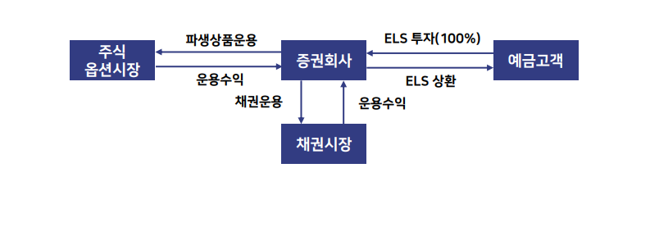

knock-out rebate형 ELD

* 원금보장형 ELD, ELS에 많이 이용된 구조
# 원금에서 원금보장을 위한 자금을 제외한 이자부분을 프리미엄으로 사용하여, 주가지수(KOSPI200)에 대한 up-and-out knock-out 콜옵션(rebate 추가)을 매입하는 구조

# <1년 만기 K/O rebate 콜옵션 on KOSPI200>
# 만기 : 1년
# 기초자산 : KOSPI200
# 프리미엄: 4.76%(1년 금리 5.0%)
# 행사가격: X = 100%
# trigger : H =150%
# 만기 payoff
-> 만기 이전에 한번이라도 trigger를 터치하지 않는 경우
 | PR × Max[ST /S0 -100%, 0%]
-> trigger를 터치한 적이 있는 경우,
 | rebate : 5.0%
# 참여율(PR) : 100%

* 원금보장형 ELD, ELS에 많이 이용된 구조
# A은행은 행사가격 100%인 KOSPI200에 대한 up-and-out K/O 콜옵션(rebate = 5.0%) 을 4.76%의 프리미엄에 매입

# KOSPI200 지수가 만기 이전에 가입시점 대비 150% 이상 한번이라도 상승하지 않았다면, 만기 payoff는 일반적인 콜옵션의 payoff와 동일

# 주식시장의 활황으로 가입시점 대비 150% 이상 한번이라도 상승하게 되면 ,만기 payoff는 만기시점의 KOSPI200 지수와 상관없이 5.0%로 확정

# 만기주가가 5% 이상 상승한다면, 최소한 정기예금 금리와 동일한 수익이 가능

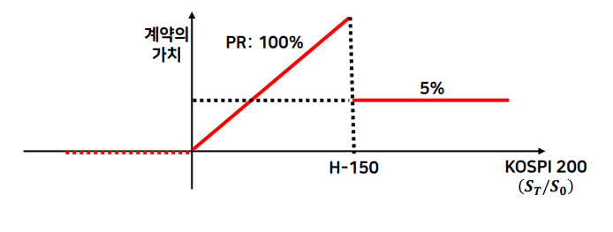

스텝 - 다운 조기상환형(step-down auto-callable) 구조

# 만기 : 3년
# 기초자산 : 삼성전자(S1) , 포스코(S2) 개별주가
# 조기상환조건 : 기초자산 중 수익률이 낮은 자산의 가격(worst performer) 이 아래 가격 이상일 경우
-> 거래시점 이후 6개월 : 거래시점 대비 100%
-> 거래시점 이후 12개월 : 거래시점 대비 95%
-> 거래시점 이후 18개월 : 거래시점 대비 90%
-> 거래시점 이후 24개월 : 거래시점 대비 85%
-> 거래시점 이후 30개월 : 거래시점 대비 80%

# 조기상환 수익률 : 년 15%
# K/I 조건: 거래일 이후 만기시점까지 일별 기초자산 중 수익률이 낮은 자산의 종가가 거래시점 대비 60% 미만에 거래된 경우

# 만기상환
-> K/I 조건을 충족하지 않고, worst performer의 가격이 거래시점 대비 75% 이상인 경우, 원금 100% + 45%
-> K/I 조건을 충족하지 않고, worst performer의 가격이 거래시점 대비 75% 미만일 경우, 원금 100% + 15%
-> K/I 조건을 충족한 경우, 100% - Max[100% - (S1T / S10), 100% - (S2T / S20)]

* 구조
# 거래이후 6개월 시점의 기초자산 중 worst performer가 예를 들어, 삼성전자 주가
# 삼성전자의 주가가 거래시점 대비 100% 이상인 경우, ELS는 년 15%(원금의 7.5%)에 조기상환
-> 이때 기초자산 중 worst performer가 조기상환의 기준가격(100%)보다 높다는 말은 2개의 기초자산 모두가 기준가격보다 높다는 것과 동일
-> 만약 2개의 기초자산 중 어느 하나라도 6개월 시점의 조기상환 기준가격인 100%보다 낮으면, 다음 6개월 뒤의 조기상환 여부를 다시 관찰
-> 이때의 조기상환 기준가격은 거래시점 대비 95%로 스텝 -다운되고, 2개의 기초자산 모두가 95% 이상에 있으면 조기상환

# 5번의 조기상환 기회가 있으며, 각각의 조기상환 조건의 기준가격은 점차적으로 낮아짐
# 만기이전에 기초자산 중 어느하나가 크게 하락하여 K/I 조건을 충족하게 되면, 행사가격이 100%인 풋옵션 매도 포지션이 생성
-> 이 ELS 구조에는 K/I가격이 60%인 K/I 풋옵션 매도거래가 내재
-> K/I조건을 충족하면 ELS는 만기에 100% - Max[100%-(S1T / S10), 100% - (S2T/S20)] 인 payoff에 따라 만기상환

* 구조
# 만기 payoff가 K/I조건을 충족한 기초자산 뿐만 아니라, 다른 기초자산의 실적에 따라 지급될 수 있음
-> 예를 들어, 만기이전에 삼성전자 주가가 거래시점 대비 60% 이하로 하락하여 K/I조건을 충족하였지만, 이후 만기시점에 90% 수준으로 회복하였는데, 다른 기초자산인 포스코의 만기주가가 70% 수준으로 마감하였다면, 삼성전자의 주가 하락률인 -10%가 아닌 포스코의 주가 하락률인 -30%에 의해 손익이 청산

# K/I 조건이 충족되지 않고 5번의 조기상환 조건도 충족되지 않았다면, 만기시점의 worst performer의 가격에 따라 만기상환 조건이 달라짐

# 만약 worst performer가 거래시점 대비 75% 이상으로 마감할 경우, 45%(년 15%)의 수익이 지급되므로, 조기상환과 동일한 수익률이 지급

# 비록 worst performer 가 거래시점 대비 75% 미만에 마감하더라도, K/I 조건을 충족하지않았다면 일정한 수익 (년 5%) 지급

